ИНФОГРАФИКА
Валовое потребление топливно-энергетических ресурсов в 2020 году |  |  |  |  |  |  |  | Республика Беларусь входит в двадцатку наиболее энергозависимых стран мира |  |  |  |  |  | Структура валового потребления топливно-энергетических ресурсов в 2020 году |  |  |  | Преобразование топлива в электрическую и тепловую энергию |  |  |  |  |  |  |  |  | Структура конечного потребления топлива и энергии по секторам в 2020 году

потери
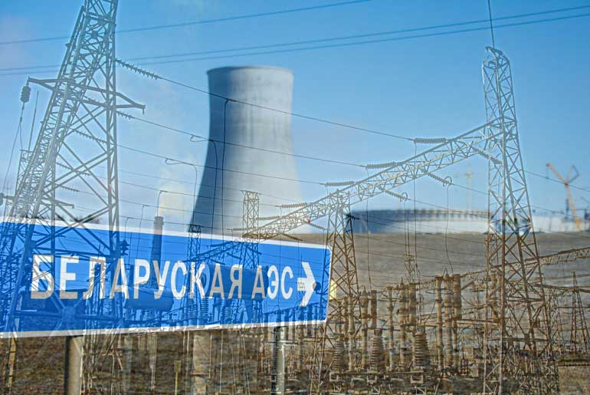
Энергетическая самостоятельность
(отношение производства (добычи)
первичной энергии к объему
валового потребления топливно-
энергетических ресурсов)
Энергетическая зависимость
(отношение чистого импорта
топливно-энергетических ресурсов
к их валовому потреблению)
конечное потребление энергии
 | 37 |  | = | 26 |  | = | 1.1 |  |  | 17.1% |  |  | 83.8% |  |  |  |  |  |  | сожжено топлива для производства электрической и тепловой энергии |  | 18 | млн. туэ | 5 | млн. туэ
 | миллионов тонн угольного эквивалента |  |  | миллионов тонн нефтяного эквивалента |  |  | Эксаджоулей (1018 джоулей) |  |  |  |  | 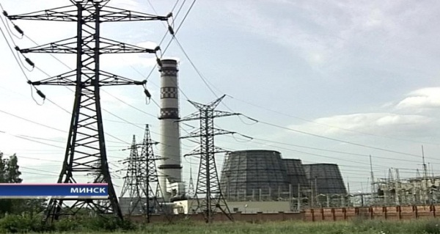 |  |  |  |  |  |  |  |  |  |  |  | 13 | млн. туэ | производство электрической и тепловой энергии
 |  |  |  |  |  |  |  |  |  |  |  |  |  |  |  |  |  |  |  | произведено за счет сжигания топлива:
организации
 |  |  |  |  |  |  |  |  |  |  |  |  |  |  |  |  | 43% |  | электрической энергии |  |  | 37 | млрд. кВт.ч | 5 | млн. туэ
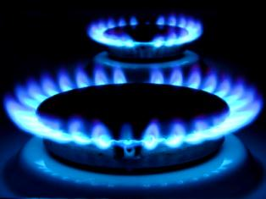
В структуре валового потребления
топливно-энергетических
ресурсов наибольшую долю
занимает газ природный
 |  |  |  |  |  |  |  | Процент обеспеченности собственными энергоресурсами
 |  |  |  |  |  | 59% |  |  |  |  |  |  |  |  |  |  |  |  | тепловой энергии |  |  | 58 | млн. Гкал | 8 | млн. туэ
 |  |  |  |  |  |  |  |  |  | 113% |  |  | 2%

Структура производства электрической и тепловой энергии за счет сжигания топлива в 2020 году
Структура валового потребления топливно-энергетических ресурсов в 2020 году
Валовое потребление и производство (добыча) топливно-энергетических ресурсов в 2020 году
население
min
 |  |  |  |  |  |  |  |  | биотопливо и отходы |  |  | природный газ
 |  |  |  |  |  |  |  |  |  |  |  |  |  |  |  |  | 25%

max
потери при распределении
 |  |  |  |  |  |  |  |  |  |  |  |  |  |  |  |  |  |  |  |  |  |  |  |  |  |  |  | 1% |  | 33%

неэнергетическое использование
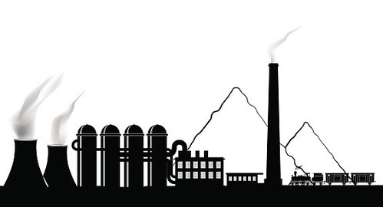
потери при преобразовании

строительство
промышленность

Национальный статистический комитет Республики Беларусь National Statistical Committee of the Republic of Belarus |  |  |  |  | E-mail: belstat@mail.belpak.by http://www.belstat.gov.by |  |  |  |  |  | - ячейка содержит алгоритм расчета значения показателя

 |  |  |  |  |  |  |  |  |  |  |  |  |  |  |  |  |  |  |  |  |  | Теплоэнергия | Электроэнергия
 |  |  |  |  |  |  |  |  |  |  |  |  |  |  |  |  |  |  |  |  | КЭС | 22 | 1944 |  |  |  |  | Промышленность | 8428
 |  |  |  |  |  |  |  |  |  |  |  |  |  |  | Потери в секторе преобразования | 0.14986972053 |  |  |  |  | ТЭЦ общего пользования | 3998 | 2153 |  |  |  |  | Строительство | 236
 |  |  |  |  |  |  |  |  |  |  |  |  |  |  | Неэнергетическое использование | 0.13303163886 |  |  |  |  | ТЭЦ организаций | 1224 | 466 |  |  |  |  | Селькое, лесное и рыбное хозяйство | 1624
 |  | Валовое потребление | Производство (добыча) |  |  |  |  |  |  |  |  |  |  |  | Потери при распределении | 0.035025368608 |  |  |  |  | Районные котельные | 1681 | х |  |  |  |  | Транспорт (включая транспорт населения) | 5411
 | Газ природный | 21917 | 361 |  |  |  |  |  |  |  |  |  |  |  | Конечное потребление энергии | 0.68207722828 |  |  |  |  | Котельные организаций | 1405 | х |  |  |  |  | Жилищный сектор | 7153
 | Нефть | 11292 | 2445 |  |  |  |  |  |  |  |  |  |  |  |  |  |  |  |  |  | Электрогенераторы организаций | х | 43 |  |  |  |  | Сектор услуг | 2425
 | Биотопливо и отходы | 2480.00512 | 2799
 | Уголь и торф | 1224 | 529
 | Электроэнергия (из природных источников) | 32
 | Атомная энергия | 112

